Sayfa1
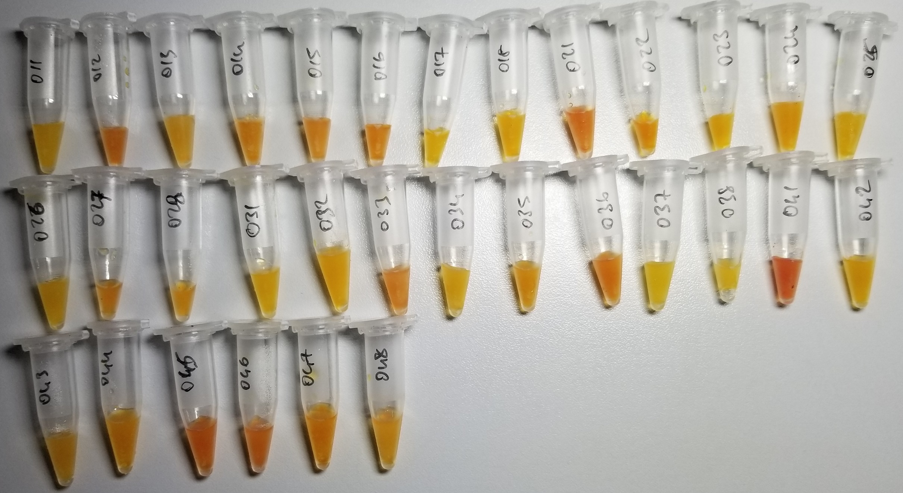
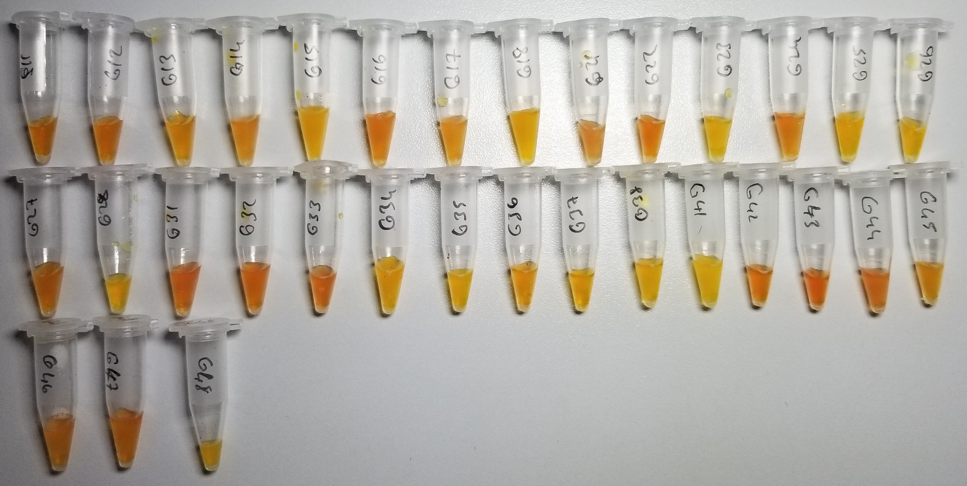
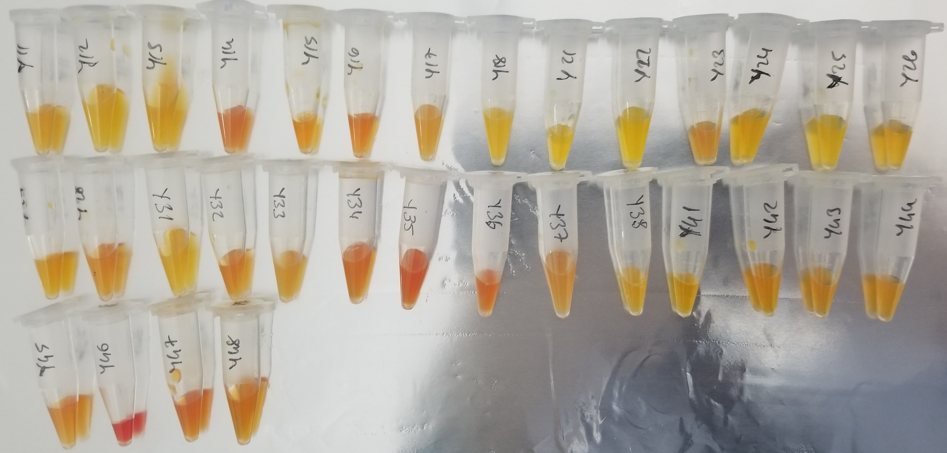
Numuneler | TAS (mmol/L) | TOS (µmol/L) | OSI | SOD (U/ml) | CAT
Numune-011 | 1.85 | 4.39 | 0.2372972973 | 14 | 117
Numune-012 | 1.9 | 18.57 | 0.97736842105 | 159 | 184
Numune-013 | 1.81 | 6.69 | 0.36961325967 | 177 | 124
Numune-014 | 2.84 | 14.36 | 0.50563380282 | 44 | 337
Numune-015 | 1.92 | 15.62 | 0.81354166667 | 83 | 81
Numune-016 | 1.9 | 18.1 | 0.95263157895 | 44 | 225
Numune-017 | 1.33 | 7.07 | 0.53157894737 | 181 | 80
Numune-018 | 2.92 | 9.28 | 0.31780821918 | 172 | 202
Numune-021 | 2.08 | 19.32 | 0.92884615385 | 6 | 14
Numune-022 | 2.14 | 15.42 | 0.72056074766 | 0 | 149
Numune-023 | 1.66 | 8.07 | 0.48614457831 | 67 | 84
Numune-024 | 2.08 | 9.13 | 0.43894230769 | 50 | 222
Numune-025 | 1.91 | 6.09 | 0.31884816754 | 181 | 172
Numune-026 | 2.08 | 4.25 | 0.20432692308 | 68 | 173
Numune-027 | 1.72 | 13.15 | 0.76453488372 | 204 | 407
Numune-028 | 2.84 | 11.54 | 0.40633802817 | 185 | 162
Numune-031 | 2.49 | 6.18 | 0.24819277108 | 217 | 248
Numune-032 | 1.87 | 7.29 | 0.38983957219 | 215 | 119
Numune-033 | 1.91 | 17.79 | 0.93141361257 | 64 | 187
Numune-034 | 2.48 | 6.18 | 0.24919354839 | 0 | 168
Numune-035 | 2.75 | 13.07 | 0.47527272727 | 95 | 136
Numune-036 | 1.87 | 18.92 | 1.0117647059 | 142 | 187
Numune-037 | 1.53 | 3.95 | 0.25816993464 | 20 | 173
Numune-038 | 1.95 | 5.78 | 0.29641025641 | 250 | 238
Numune-041 | 2.67 | 25.71 | 0.96292134831 | 56 | 55
Numune-042 | 2.82 | 6.92 | 0.24539007092 | 134 | 162
Numune-043 | 2.87 | 11.46 | 0.39930313589 | 65 | 158
Numune-044 | 2.15 | 9.34 | 0.43441860465 | 53 | 197
Numune-045 | 2.77 | 20.87 | 0.75342960289 | 171 | 164
Numune-046 | 1.93 | 19.18 | 0.99378238342 | 44 | 137
Numune-047 | 3.52 | 14.07 | 0.39971590909 | 107 | 83
Numune-048 | 2.4 | 10.95 | 0.45625 | 238 | 99
Numune-G11 | 2.36 | 11.98 | 0.50762711864 | 185 | 181
Numune-G12 | 1.96 | 13.32 | 0.67959183673 | 79 | 94
Numune-G13 | 1.95 | 11.89 | 0.60974358974 | 0 | 41
Numune-G14 | 2.46 | 15.75 | 0.64024390244 | 70 | 135
Numune-G15 | 1.91 | 6.97 | 0.36492146597 | 167 | 401
Numune-G16 | 2.21 | 14.98 | 0.6778280543 | 56 | 163
Numune-G17 | 2.28 | 11.65 | 0.51096491228 | 70 | 209
Numune-G18 | 1.91 | 6.33 | 0.33141361257 | 152 | 125
Numune-G21 | 2.27 | 15.37 | 0.67709251101 | 79 | 182
Numune-G22 | 2.13 | 18.75 | 0.88028169014 | 81 | 371
Numune-G23 | 2 | 6.58 | 0.329 | 98 | 253
Numune-G24 | 2.33 | 13.51 | 0.57982832618 | 91 | 128
Numune-G25 | 3.2 | 4.25 | 0.1328125 | 48 | 278
Numune-G26 | 3.23 | 7.71 | 0.2386996904 | 13 | 176
Numune-G27 | 2.25 | 14.45 | 0.64222222222 | 93 | 267
Numune-G28 | 1.37 | 7.22 | 0.52700729927 | 146 | 195
Numune-G31 | 2.45 | 16.02 | 0.65387755102 | 31 | 110
Numune-G32 | 2.72 | 14.75 | 0.54227941176 | 85 | 240
Numune-G33 | 2.5 | 19.38 | 0.7752 | 125 | 1196
Numune-G34 | 2.74 | 8.56 | 0.31240875912 | 0.7 | 38
Numune-G35 | 2.65 | 7.11 | 0.26830188679 | 119 | 109
Numune-G36 | 2.21 | 12.72 | 0.57556561086 | 196 | 20
Numune-G37 | 2.33 | 9.65 | 0.41416309013 | 16 | 25
Numune-G38 | 2.51 | 8.31 | 0.33107569721 | 66 | 51
Numune-G41 | 2.61 | 5.64 | 0.21609195402 | 229 | 189
Numune-G42 | 2.62 | 16.36 | 0.62442748092 | 91 | 91
Numune-G43 | 2.25 | 23.79 | 1.0573333333 | 93 | 109
Numune-G44 | 2.05 | 18.29 | 0.89219512195 | 103 | 187
Numune-G45 | 2.29 | 12.33 | 0.5384279476 | 60 | 296
Numune-G46 | 2.45 | 15.44 | 0.63020408163 | 236 | 113
Numune-G47 | 2.51 | 15.24 | 0.60717131474 | 135 | 168
Numune-G48 | 2.61 | 11.37 | 0.43563218391 | 132 | 979
Numune-Y11 | 1.49 | 76.41 | 5.1281879195 | 113 | 98
Numune-Y12 | 1.24 | 51.18 | 4.1274193548 | 141 | 275
Numune-Y13 | 1.71 | 41.72 | 2.4397660819 | 169 | 202
Numune-Y14 | 1.74 | 33.07 | 1.9005747126 | 111 | 447
Numune-Y15 | 2.03 | 26.93 | 1.3266009852 | 216 | 181
Numune-Y16 | 1.6 | 20.37 | 1.273125 | 106 | 146
Numune-Y17 | 1.1 | 14.12 | 1.2836363636 | 156 | 217
Numune-Y18 | 1.2 | 50.65 | 4.2208333333 | 99 | 139
Numune-Y21 | 1.91 | 25.44 | 1.3319371728 | 36 | 151
Numune-Y22 | 1.88 | 18.84 | 1.0021276596 | 218 | 257
Numune-Y23 |  | 22.69 | #DIV/0! | 75 | 202
Numune-Y24 | 1.91 | 14.93 | 0.78167539267 | 94 | 285
Numune-Y25 | 1.85 | 12.61 | 0.68162162162 | 90 | 228
Numune-Y26 | 1.98 | 13.9 | 0.70202020202 | 207 | 251
Numune-Y27 | 2.05 | 15.43 | 0.75268292683 | 221 | 212
Numune-Y28 | 1.81 | 19.91 | 1.1 | 72 | 236
Numune-Y31 | 1.57 | 14.83 | 0.94458598726 | 117 | 144
Numune-Y32 | 1.33 | 16.77 | 1.2609022556 | 88 | 113
Numune-Y33 | 1.51 | 13.5 | 0.8940397351 | 230 | 108
Numune-Y34 | 1.89 | 18.74 | 0.99153439153 | 83 | 101
Numune-Y35 | 2.25 | 24.19 | 1.0751111111 | 79 | 46
Numune-Y36 | 2.02 | 21.29 | 1.053960396 | 109 | 1101
Numune-Y37 | 1.4 | 13.31 | 0.95071428571 | 184 | 121
Numune-Y38 | 1.68 | 9.64 | 0.57380952381 | 47 | 139
Numune-Y41 | 1.77 | 8.85 | 0.5 | 84 | 53
Numune-Y42 | 2.54 | 11.45 | 0.45078740157 | 54 | 168
Numune-Y43 | 1.87 | 11.46 | 0.6128342246 | 266 | 128
Numune-Y44 | 1.61 | 9.99 | 0.62049689441 | 73 | 94
Numune-Y45 | 1.77 | 13.75 | 0.77683615819 | 54 | 29
Numune-Y46 | 2.15 | 39.1 | 1.8186046512 | 89 | 1185
Numune-Y47 | 1.89 | 17.77 | 0.94021164021 | 174 | 1361
Numune-Y48 | 1.79 | 11.5 | 0.64245810056 | 48 | 1021

RELASSAY Marka kitler kullanılmıştır. (Kolorimetrik)

